占い判定
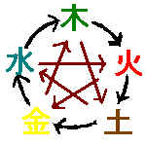
 | 所 輝美の占い教室 相性＆性格診断 |  |  |  |  | 2021-10-22 |  | 修正 | コピー禁止
生まれた年月日の入力は半角で昭和はSを平成はH 令和 Rから区切はﾄﾞｯﾄで |  |  |  |  |  |  |  |  | 五行の相性
昭和2年2月より令和32年までの間でのみ使用可能
 |  |  |  | 相性診断
 | 占う人 |  | 相手の人 | 成人 |  | 未成人
年齢 | 56歳4ヶ月 |  | 41歳0ヶ月 | 年の三合 |  | 月の相性
入力→ | 1965-06-11 |  | 1980-10-22 | 大 吉 |  | 大 吉
和暦 | 1965-06-11 |  | 1980-10-22 | 中 吉 |  | 中 吉
九星年 | 八白土星 年 |  | 二黒土星 年 | 小 吉 | ★ | 小 吉
九星月 | 七赤金星 月 |  | 三碧木星 月 | 小 凶 |  | 小 凶 | ★

60干年 | 42乙巳 沐浴 年 |  | 57庚申 健禄 年 | 中 凶 |  | 中 凶 | ★ |  | 九星の配置
60干月 | 19壬午 胎 月 |  | 23丙戌 墓 月 | 大 凶 |  | 大 凶
 | 性格判定↓ |  | 性格判定↓ | 年の破
傾斜 | 乾宮(六白金星 北西):頑固で人付き合いは下手 |  | 巽宮(四緑木星 南東):信じやすく大人の雰囲気 | 年の支合 グリーン大吉
性格 |  |  |  | 子-丑 | 酉-辰
 |  |  |  | 亥-寅 | 申-巳
傾斜法の性格を出力しています。 |  |  |  | 戌-卯 | 未-午
注意：24節気で年、月が替わります。切り替わり時間午前0時を採用しています。
四柱推命（十二運星）と動物占いから生れた日干を利用 |  |  |  |  |  | 12運の人生模様 左は陽で右は陰
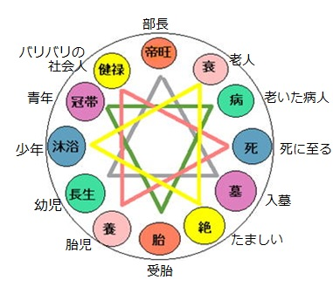
33 | 丙申 | 5 | 戊辰
日干 | 病 |  | 冠帯
動物占い（日干） | 活動豊かな |  | 面倒見の良い

 | コアラ |  | 黒ヒョウ
納音 月 | 揚柳木 月 |  | 屋上土 月
 | 柳の木のこと。どんな風にも折れずに風の流れに逆らわない。木の質の中でも従順で素直な点は部下向きタイプ。 | 屋根の上の土。家族を上から見下ろす土（王）。小さな安定を求める（親父タイプ）。外に飛び出す積極性が必要！
月の60干を利用した納音

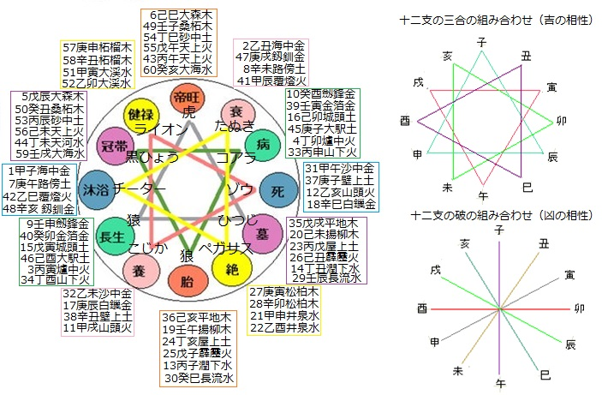

この相性と性格診断器は相性診断器V13を改造して作成しました。
占い教室で学んだ六十干や八卦の象意、十二支の三合や破と支合についても判定できます。
四柱推命で使う十二運と連動している動物占いも表示されます（日干）
平安時代に使われた納音（なっちん）も生まれ月で表示されます。
さらにタブ（下側のしおり）に十二運星と九星の説明も付け加えました。
画像は五行の相克（相性）と十二支の三合（吉）破（凶は反方位なので線なし）
十二運の相性も三合と同じが吉で対宮（反方位）は凶です
あくまでも占いですから結果は参照程度にするようにしてください。
所 輝美の占い教室は
http://tokoro.sub.jp/kyousitu/index.htm
...

十二運星
 |  | 青龍（木） |  |  |  | 朱雀（火） |  |  |  | 中央（土） |  |  |  | 白虎（金） |  |  |  | 玄武（水）
 |  | 甲（木+） |  | 乙（木-） |  | 丙（火+） |  | 丁（火-） |  | 戊（土+） |  | 己（土-） |  | 庚（金+） |  | 辛（金-） |  | 壬（水+） |  | 癸（水-）
長生 |  |  |  |  |  | 3寅 | 木 | 34酉 | 金 | 15寅 | 木 | 46酉 | 金 |  |  |  |  | 9申 | 金 | 40卯 | 木
 | さる |  |  |  |  | 落ち着きの無い |  | 気分や |  | どっしりとした |  | 守りの |  |  |  |  |  | 大きな志 |  | 尽くす
沐浴 |  | 1子 | 水 | 42巳 | 火 |  |  |  |  |  |  |  |  | 7午 | 火 | 48亥 | 水
 | チーター | 長距離ランナー |  | 足腰の強い |  |  |  |  |  |  |  |  |  | 全力疾走する |  | 品格のある
冠帯 |  |  |  |  |  | 53辰 | 土 | 44未 | 土 | 5辰 | 土 | 56未 | 土 |  |  |  |  | 59戌 | 土 | 50丑 | 土
 | 黒ひょう |  |  |  |  | 感情豊かな |  | 情熱的な |  | 面倒見の良い |  | きどっら無い |  |  |  |  |  | 束縛を嫌う |  | 落ち込みの激しい
健禄 |  | 51寅 | 木 | 52卯 | 木 |  |  |  |  |  |  |  |  | 57申 | 金 | 58酉 | 金
 | ライオン | 我が道を行く |  | 統率力のある |  |  |  |  |  |  |  |  |  | 感情的な |  | 傷つきやすい
帝旺 |  |  |  |  |  | 43午 | 火 | 54巳 | 火 | 55午 | 火 | 6巳 | 火 |  |  |  |  | 49子 | 水 | 60亥 | 水
 | とら |  |  |  |  | 動き回る |  | 楽天的な |  | パワフルな |  | 愛情あふれる |  |  |  |  |  | ゆったりとした悠然の |  | 慈悲深い
衰 |  | 41辰 | 土 | 2丑 | 土 |  |  |  |  |  |  |  |  | 47戌 | 土 | 8未 | 土
 | たぬき | 大器晩成の |  | 社交家の |  |  |  |  |  |  |  |  |  | 人間味あふれる |  | 磨き上げられた
病 |  |  |  |  |  | 33申 | 金 | 4卯 | 木 | 45申 | 金 | 16卯 | 木 |  |  |  |  | 39寅 | 木 | 10酉 | 金
 | コアラ |  |  |  |  | 活動豊かな |  | フットワークの軽い |  | サービス精神旺盛な |  | コアラの中の |  |  |  |  |  | 夢とロマンの |  | 母性愛情豊かな
死 |  | 31午 | 火 | 12亥 | 水 |  |  |  |  |  |  |  |  | 37子 | 水 | 18巳 | 火
 | ぞう | リーダーとなる |  | 人気者の |  |  |  |  |  |  |  |  |  | まっしぐらに突き進む |  | デリケートな
墓 |  |  |  |  |  | 23戌 | 土 | 14丑 | 土 | 35戌 | 土 | 26丑 | 土 |  |  |  |  | 29辰 | 土 | 20未 | 土
 | ひつじ |  |  |  |  | 無邪気な |  | 協調性の無い |  | 頼られるとうれしい |  | 粘り強い |  |  |  |  |  | チャレンジ精神の旺盛な |  | もの静かな
絶 |  | 21申 | 金 | 22酉 | 金 |  |  |  |  |  |  |  |  | 27寅 | 木 | 28卯 | 木
 | ペガサス | 落ち着きのある |  | 強靭な翼の |  |  |  |  |  |  |  |  |  | 波乱に満ちた |  | 優雅な
胎 |  |  |  |  |  | 13子 | 水 | 24亥 | 水 | 25子 | 水 | 36亥 | 水 |  |  |  |  | 19午 | 火 | 30巳 | 火
 | おおかみ |  |  |  |  | ネアカの |  | クリエイティブな |  | 穏やかな |  | 好感を持たれる |  |  |  |  |  | 放浪の |  | 順応性のある
養 |  | 11戌 | 土 | 32未 | 土 |  |  |  |  |  |  |  |  | 17辰 | 土 | 38丑 | 土
 | こじか | 正直な |  | しっかり物の |  |  |  |  |  |  |  |  |  | 強い意思を持った |  | 華やかな
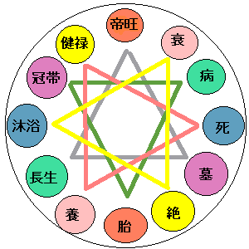

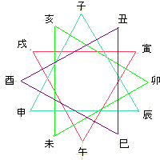
 |  |  |  |  |  |  |  |  |  |  |  |  |  | 甲-乙→合化土 信 |  |  |  | 水+ | 子 | 火+ | 午
 |  |  |  |  |  |  |  |  |  |  |  |  |  |  |  |  |  | 土- | 丑 | 土- | 未
 |  |  |  |  |  |  |  |  |  |  |  |  |  | 乙-庚→合化金 義 |  |  |  | 木+ | 寅 | 金+ | 申
 |  |  |  |  |  |  |  |  |  |  |  |  |  |  |  |  |  | 木- | 卯 | 金- | 酉
 |  |  |  |  |  |  |  |  |  |  |  |  |  | 丙-辛→合化水 智 |  |  |  | 土+ | 辰 | 土+ | 戌
 |  |  |  |  |  |  |  |  |  |  |  |  |  |  |  |  |  | 火- | 巳 | 水- | 亥
 |  |  |  |  |  |  |  |  |  |  |  |  |  | 丁-壬→合化木 仁

 |  |  |  |  |  |  |  |  |  |  |  |  |  | 戊-癸→合化火 礼

 |  |  |  |  |  |  |  |  |  |  |  |  |  | △は三合の大吉
 |  |  |  |  |  |  |  |  |  |  |  |  |  | 反対に対宮は破で大凶
 |  |  |  |  |  | 沐浴が陽が一番強く、死が陰が一番強い、衰と養は陰陽が混沌

１．長生 |  | 干は火土水（南北中央の先生タイプ）に属し支は木金（東西の勝負師タイプ）が支える。
幼児 | 強陽 | 知識欲と勝負勘を兼ね備えたバランスの良さから未来志向の活動的なタイプです。運星も強い。
 | さる | 著しい成長期、人の気持ちを察する力が強く周りからの受けはよく、信頼される。

２．沐浴 |  | 干は木金（商人タイプ）に属し、支は南北（先生タイプ）が支える。
少年 | 最強陽 | ビジネス感覚と知的なするどさを持ち合わせているが、先走りしすぎて失敗を繰り返す。
 | チーター | 反抗期、思春期と脱皮を繰り返す時期、新しいことに挑戦するが思慮が足りなく頼りない
 |  | 頭の回転が速く、行動もすばやいが早とちりタイプで波乱万丈な人生運

３．冠帯 |  | 干は南北中央の知的好奇心旺盛に属し、支は中央の土でまとめ役のバランス感覚を兼ね備える。
青年 | 強陽 | 知的好奇心は強く土の信頼まとめる力を得るので知性は優れ地位も名誉欲も旺盛です。
 | 黒ひょう | 大人の前のため背伸びしたがる。自分を良く見せようと見栄を張る。自信過剰になりやすい

４．健禄 |  | 干支とも青龍（木）グループと白虎（金）グループという押しの強さは目を見張る
壮年 | 陽 | 意外と知的で現実的、冒険は嫌い。物事を進めていく力はとても強い！堅実的
 | ライオン | 自分の力量を超える仕事はしない。夢が無いことはチャンスを逃す可能性もある。

５．帝旺 |  | 干支とも朱雀（火）グループと玄武グループ（水）、土は火がガード
 | 陽 | 意外と押しが強い！プライドは高く、人に頭を下げることは苦手。苦難にも耐える力がある。
 | とら | ワンマンで自己主張は強く他人の意見は聞かない。ボス（頭領）の器

６．衰 |  | 干は木金で支は土、青龍白虎の力が土により制御され安定している。
老年 | 弱陰 | 頂点を極め、一歩退いたゆとりがあるのでトラブルにも動揺しない。性格は円満、争いは嫌い。
 | たぬき | 積極性に欠けるため冒険は嫌う傾向がある。

７．病 |  | 長生と同じく干は火土水で支は木金が支えるが質は陰になる。性格は長生の陰タイプで後ろ向き。
病人 | 強陰 | 夢見るロマンチストの感じで長生と同じく社交的で信用度も高いのですが、取り越し苦労が多く
 | コアラ | 長生の積極性は影をひそめ、活発、冒険よりも安定、保身を求める。変化への対応も素早い。

８．死 |  | 沐浴と同じく干は東西の木金、死は南北の火水の組み合わせの陰のタイプ。行動にも落ち着きがある
死人 | 最強陰 | 沐浴の先走るタイプから陰の落ち着きが加わる。探究心は旺盛ですが現状打破を好みません。
霊感 | ぞう | 霊感というか直観力は優れています。物事が停止した状態を想像してください。

９．墓 |  | 冠帯と同じく干は南北中央で支は土、冠帯の陰タイプで派手さから地味さで貯め込みタイプ
墓守 | 強陰 | 冠帯とは正反対のしまりやで堅実型、コツコツと積み上げる貯蓄タイプ。
 | ひつじ | 土の優柔不断が出るので決断力に欠ける。

10.絶 |  | 健禄と同じく干も支も木金で構成されている。健禄の陰タイプで性格は相反する。
たましい | 陰 | 新し物好きで長続きしない、一つのことに打ち込むことは苦手。
 | ペガサス | 周りからは気分屋で移り気、飽きっぽい性格と移るが変化に強い適応力がある。だまされやすい。

11.胎 |  | 帝旺と同じ組み合わせで帝王の陰タイプ。用心深いが誰とでも打ち解ける。
胎児 | 陰 | 注意深く慎重だが、頼まれると断われないたいぷ。そのため実行が伴わないこともある。
 | おおかみ | 新しい物好きでいつも理想を求めるタイプなので現状に満足できない。

12.養 |  | 衰と同じく干は木金で支は土。衰の陽の性格で甘え上手で、のんびり屋さん。
赤子 | 弱陽 | 周りが手を差し伸べなくては？と思わせるやさしさとかよわさの印象が特徴。
 | こじか | 一生懸命、コツコツと積み上げていく忍耐強さを秘めています。みんなから好かれるタイプ

★動物占いの本を購入すると60干番号がその動物名で載っていますので1冊購入すると参考になります。

